Hárok1
 |  |  |  |  | Príloha č.2
Stredná priemyselná škola elektrotechnická, Komenského 44, 040 01 Košice
Špecifikácia požadovaného tovaru
Názov zákazky: Časť 2: Klubové dvojkreslo

Predkladateľ ponuky:
Obchodné meno:
Sídlo:
IČO:
Ponuku vypracoval:
Tel.:
Mail:

P.č. | Druh tovaru | Merná jednotka | Predpokl. množstvo (ks) | Cena za jedn. bez DPH v € | Cena spolu bez DPH v € | Cena spolu s DPH v €
1. | Klubové dvojkreslo s dvomi taburetkami. Materiál: textilná koža čierna - ekokoža. Farba: tmavohnedá Nosnosť dvojkresla min. 150 kg. Rozmery dvojkresla sú šxhxv: 121x56,5x75 cm Taburetka má rozmery šxhxv: 35x46x32 cm. Taburetky sa dajú zasunúť pod kreslo. | ks | 17 |  | - € | - €
 | 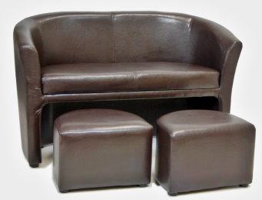 Ilustračné foto:
Celková cena zákazky |  |  |  |  | - € | - €

Podpis:

Pečiatka:

